チャレンジ２４日
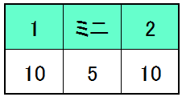
 |  |  |  | 千歳市スポーツセンター（ダイナックスアリーナ）
 |  |  |  | 苫北海道千歳市真町１７６−２
 |  |  |  | 0123-22-1111（カーナビ設定用TEL番号）

NO | 試合時間 |  |  | 白 対戦相手 紺 |  |  | TO | 審判

 | 8:00:00 | ～ | 9:00:00 | Aコート 設営準備 |  |  | 各チーム４回 | 各チーム４回

1 | 9:30:00 | ～ | 10:10:00 | BEG | － | 栗山 | VIKINGS | VIKINGS | B-Fine

2 | 10:15:00 | ～ | 10:55:00 | 倶知安 | － | B-Fine | 栗山 | 栗山 | BEG

3 | 11:00:00 | ～ | 11:40:00 | VIKINGS | － | BEG | B-Fine | B-Fine | 倶知安

4 | 11:45:00 | ～ | 12:25:00 | 栗山 | － | 倶知安 | BEG | BEG | VIKINGS

5 | 12:30:00 | ～ | 13:10:00 | VIKINGS | － | B-Fine | 倶知安 | 倶知安 | 栗山

6 | 13:15:00 | ～ | 13:30:00 | フリースロー大会

7 | 13:35:00 | ～ | 14:15:00 | BEG | － | 倶知安 | VIKINGS | VIKINGS | 栗山

8 | 14:20:00 | ～ | 15:00:00 | B-Fine | － | 栗山 | BEG | BEG | 倶知安

9 | 15:05:00 | ～ | 15:45:00 | 倶知安 | － | VIKINGS | 栗山 | 栗山 | B-Fine

10 | 15:50:00 | ～ | 16:30:00 | B-Fine | － | BEG | 倶知安 | 倶知安 | VIKINGS

11 | 16:35:00 | ～ | 17:15:00 | 栗山 | － | VIKINGS | B-Fine | B-Fine | BEG

 | 17:20:00 | ～ | 17:30:00 | 表彰式

①参加チーム５チームによる総当り戦となります。

②試合内容は試合時間・選手交代以外ミニバスルールで行います（ゴールの高さやボールはミニ）。

③試合時間は１Q１０分の２Q制とし、選手の交代は自由といたします。

選手交代などは素早く行って下さい。 延長戦はございません。

ミニ試合はHTの５分にて完全流しで行います。

④試合はAコート1面にて行います（Bコートはアップ用として使用）。

⑤表彰は優勝・準優勝チームに小型メダルを各１０個、３チームは個人賞１名に１個となります。

チャレンジCUP 本戦

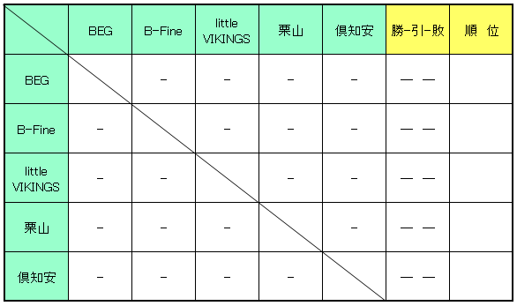

チャレンジCUP ミニゲーム

